Contoh Hasil PENYEDIA
HASIL EVALUASI KINERJA PENYEDIA JASA
Balai Besar Pelaksanaan Jalan Nasional Jawa Timur-Bali


LIHAT DETAIL
 | NAMA PENYEDIA JASA | : | PT. CONTOH SAJA
 | KUALIFIKASI PERUSAHAAN | : | PERUSAHAAN BESAR
 | JUMLAH PAKET BERJALAN | : | 4
LIHAT DETAIL
 | JUMLAH HASIL EVALUASI AKTIF | : | 12
 | TERAKHIR UPDATE DATA | : | 21 Maret 2021

Rata-Rata Hasil Evaluasi Kinerja Penyedia pada Seluruh Paket Konstruksi

Sumber Daya Manusia / Personil | 9.29
Bahan/Material | 6.88
Peralatan Berat | 6.43
Peralatan Laboratorium | 1.43
Keuangan | 9.17
Lingkungan Lokasi | 9.00
Metode Kerja | 2.14
Pengendalian Pekerjaan | 8.33
Manajemen Kontrak dan Adendum | 1.25
Hubungan dengan Stakeholder | 9.00
Penilaian Sendiri
LIHAT DETAIL
PETA KINERJA PENYEDIA JASA
 |  |  | NILAI KOMULATIF | : | 73.40

 |  |  | KRITERIA KINERJA | : | Cukup

 |  |  | RISALAH HASIL PENILAIAN FAKTOR
LIHAT DETAIL
 |  |  | Total Faktor Dinilai | : | 248
LIHAT DETAIL
 |  |  | Jumlah Kinerja Baik | : | 124 | BAIK

LIHAT DETAIL
 |  |  | Jumlah Kinerja Cukup | : | 94 | CUKUP
LIHAT DETAIL
 |  |  | Jumlah Kinerja Kurang | : | 30 | KURANG
BAIK | 124
CUKUP | 94
KURANG | 30

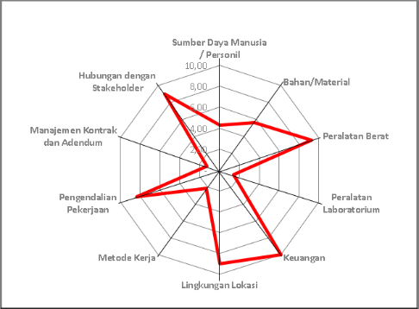
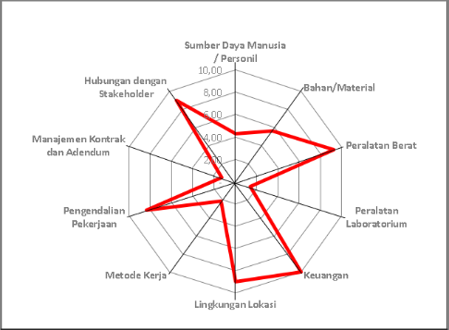

Penilaian PPK
Penilaian Balai

Contoh Detail Hasil - Nilai PPK
Penilaian Sendiri
Penilaian PPK
Penilaian Balai
HASIL EVALUASI KINERJA PENYEDIA JASA
Balai Besar Pelaksanaan Jalan Nasional Jawa Timur-Bali

PT. CONTOH SAJA
Penilaian PPK
PERUSAHAAN BESAR
62
Pelebaran Jalan Menambah Lajur Titik A - Titik B
0
NAMA PENYEDIA JASA | : |  | JENIS ASESMEN | :
KUALIFIKASI PERUSAHAAN | : |  | FAKTOR SUDAH DINILAI | :
PAKET KONSTRUKSI | : |  | FAKTOR BELUM DINILAI | :

HK0203/PPK2.3/2021/28
21 Maret 2021
PPK 2.3 Provinsi Jawa Timur
3.5
NOMOR KONTRAK | : |  | TERAKHIR UPDATE | :
PENGGUNA JASA | : |  | FAKTOR DIUPDATE | :

Hasil Evaluasi Kinerja Penyedia pada Paket Konstruksi : |  | Pelebaran Jalan Menambah Lajur Titik A - Titik B

Sumber Daya Manusia / Personil | 9.29
Bahan/Material | 6.88
Peralatan Berat | 6.43
Peralatan Laboratorium | 1.43
Keuangan | 9.17
Lingkungan Lokasi | 9.00
Metode Kerja | 2.14
Pengendalian Pekerjaan | 8.33
Manajemen Kontrak dan Adendum | 1.25
Hubungan dengan Stakeholder | 9.00
Penilaian PPK
PETA KINERJA PENYEDIA JASA
 |  |  | NILAI KOMULATIF | : | 63.97

 |  |  | KRITERIA KINERJA | : | Kurang

 |  |  | RISALAH HASIL PENILAIAN FAKTOR
LIHAT DETAIL
 |  |  | Total Faktor Dinilai | : | 62
LIHAT DETAIL
 |  |  | Jumlah Kinerja Baik | : | 31 | BAIK

LIHAT DETAIL
 |  |  | Jumlah Kinerja Cukup | : | 16 | CUKUP
LIHAT DETAIL
 |  |  | Jumlah Kinerja Kurang | : | 15 | KURANG
BAIK | 31
CUKUP | 16
KURANG | 15




Penilaian Sendiri
Penilaian Balai

Penilaian Faktor Kinerja Penyedia Jasa pada Paket : |  | Pelebaran Jalan Menambah Lajur Titik A - Titik B

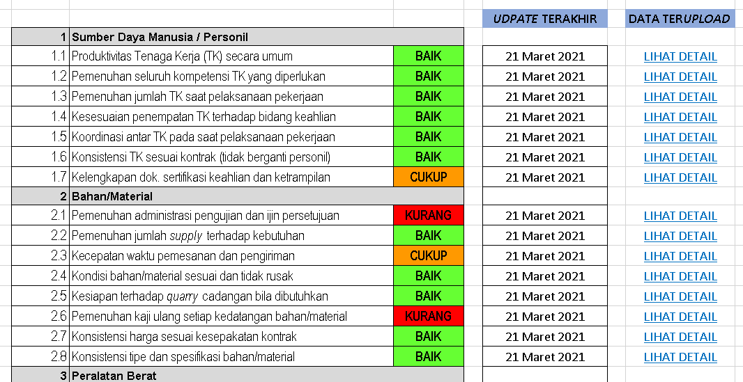
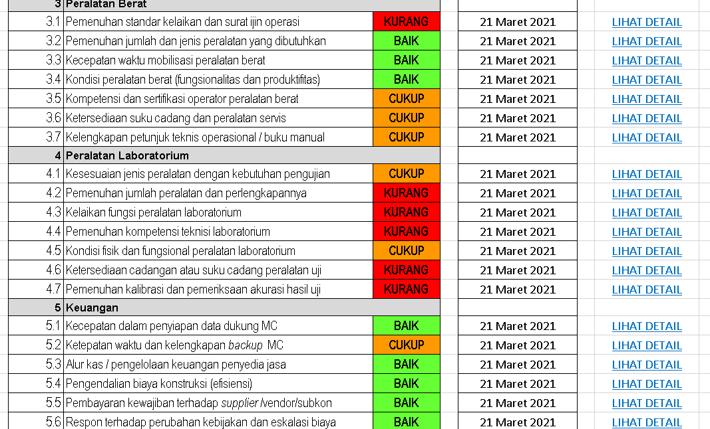
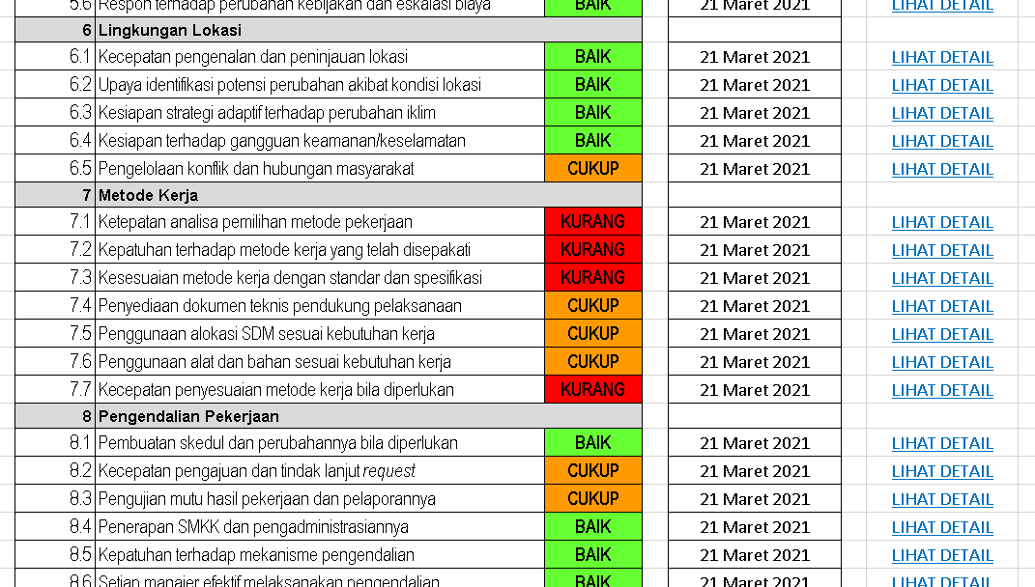
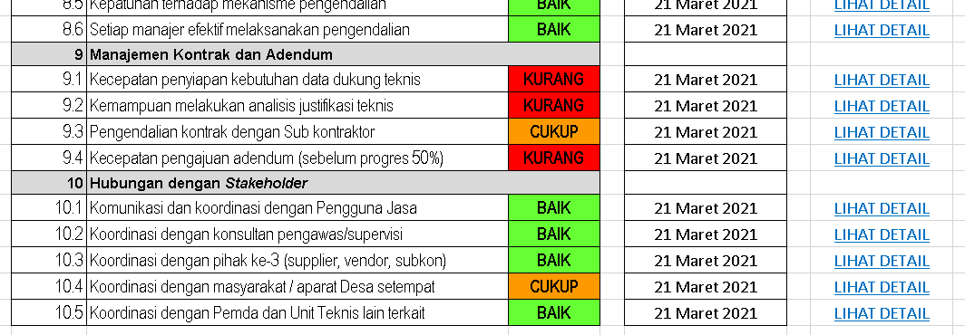

LIHAT HASIL PENILAIAN LAINNYA PENYEDIA JASA XXXXXXXXXXXXXXX PAKET XXXXXXXXXXXXXXXX

Penilaian Sendiri
Penilaian PPK
Penilaian Balai

